plantilla de contribucion
La variable exógena no debe incorporase al modelo
La variable exógena debe incorporase al modelo
SCEnueva | 52249136.399
 |  |  |  |  | n de regresoras nuevas | 2

SCEvieja | 48239732.527 |  |  |  |  |  | F | 2.1311736043 | pi valium | 0.16509824529

SCRnueva | 10347219.601 |  |  |  | n-k | 11

 |  |  |  |  |  |  |  |  |  |  | k=exogen incluida el intercepto

 |  |  |  |  |  | modelo viejo |  |  |  |  |  |  |  |  | modelo nuevo

Y | X2 | X3 | x4 | x5 |  | Resumen |  |  |  |  |  |  |  |  | Resumen
11484 | 2.26 | 3.49 | 158.11 | 1
9348 | 2.54 | 2.85 | 173.36 | 2 |  | Estadísticas de la regresión |  |  |  |  |  |  |  |  | Estadísticas de la regresión
8429 | 3.07 | 4.06 | 165.26 | 3 |  | Coeficiente de correlación múltiple | 0.8778653747 |  |  |  |  |  |  |  | Coeficiente de correlación múltiple | 0.91361880988
10079 | 2.91 | 3.64 | 172.92 | 4 |  | Coeficiente de determinación R^2 | 0.77064761609 |  |  |  |  |  |  |  | Coeficiente de determinación R^2 | 0.83469932976
9240 | 2.73 | 3.21 | 178.46 | 5 |  | R^2 ajustado | 0.73536263395 |  |  |  |  |  |  |  | R^2 ajustado | 0.77458999513
8862 | 2.77 | 3.66 | 198.62 | 6 |  | Error típico | 1050.8832722 |  |  |  |  |  |  |  | Error típico | 969.87438743
6216 | 3.59 | 3.76 | 186.28 | 7 |  | Observaciones | 16 |  |  |  |  |  |  |  | Observaciones | 16
8253 | 3.23 | 3.49 | 188.98 | 8
8038 | 2.6 | 3.13 | 180.49 | 9 |  | ANÁLISIS DE VARIANZA |  |  |  |  |  |  |  |  | ANÁLISIS DE VARIANZA
7476 | 2.89 | 3.2 | 183.33 | 10 |  |  | Grados de libertad | Suma de cuadrados | Promedio de los cuadrados | F | Valor crítico de F |  |  |  |  | Grados de libertad | Suma de cuadrados | Promedio de los cuadrados | F | Valor crítico de F
5911 | 3.77 | 3.65 | 181.87 | 11 |  | Regresión | 2 | 48239732.527 | 24119866.264 | 21.840669014 | 6.9706163532E-05 |  |  |  | Regresión | 4 | 52249136.399 | 13062284.1 | 13.886351178 | 0.00028053556948
7950 | 3.64 | 3.6 | 185 | 12 |  | Residuos | 13 | 14356623.473 | 1104355.6517 |  |  |  |  |  | Residuos | 11 | 10347219.601 | 940656.3274
6134 | 2.82 | 2.94 | 184 | 13 |  | Total | 15 | 62596356 |  |  |  |  |  |  | Total | 15 | 62596356
5868 | 2.96 | 3.12 | 188.2 | 14
3160 | 4.24 | 3.58 | 175.67 | 15 |  |  | Coeficientes | Error típico | Estadístico t | Probabilidad | Inferior 95% | Superior 95% | Inferior 95.0% | Superior 95.0% |  | Coeficientes | Error típico | Estadístico t | Probabilidad | Inferior 95% | Superior 95% | Inferior 95.0% | Superior 95.0%
5872 | 3.69 | 3.53 | 188 | 16 |  | Intercepción | 9734.2174015 | 2888.0592537 | 3.3705047391 | 0.0050189043018 | 3494.9447117 | 15973.490091 | 3494.9447117 | 15973.490091 | Intercepción | 10816.043255 | 5988.348439 | 1.8061813479 | 0.09829630009 | -2364.2227926 | 23996.309303 | -2364.2227926 | 23996.309303
 |  |  |  |  |  | Variable X 1 | -3782.19573 | 572.45466076 | -6.6069786645 | 1.6969708596E-05 | -5018.9088363 | -2545.4826237 | -5018.9088363 | -2545.4826237 | Variable X 1 | -2227.7043598 | 920.46571673 | -2.4201926473 | 0.033995282912 | -4253.6357426 | -201.77297687 | -4253.6357426 | -201.77297687
 |  |  |  |  |  | Variable X 2 | 2815.2517085 | 947.5111748 | 2.9712068664 | 0.010821690132 | 768.27826483 | 4862.2251522 | 768.27826483 | 4862.2251522 | Variable X 2 | 1251.1412022 | 1157.0206449 | 1.0813473447 | 0.30267934924 | -1295.4440672 | 3797.7264715 | -1295.4440672 | 3797.7264715
 |  |  |  |  |  |  |  |  |  |  |  |  |  |  | Variable X 3 | 6.2829862795 | 30.621656003 | 0.20518113974 | 0.84117813097 | -61.114824161 | 73.68079672 | -61.114824161 | 73.68079672
 |  |  |  |  |  |  |  |  |  |  |  |  |  |  | Variable X 4 | -197.39993959 | 101.56122804 | -1.9436545166 | 0.077955259205 | -420.93469535 | 26.134816171 | -420.93469535 | 26.134816171

PRUEBA DE D-W
et | e(t-1) | (et-e(t-1)) | (et-e(t-1))^2 | et^2
1.8692988866 | 0 | 0 | 0 | 3.4942783275
-7.1689534277 | 1.8692988866 | -9.0382523143 | 81.690004897 | 51.393893248 |  |  |  | n | 24
-5.4907011134 | -7.1689534277 | 1.6782523143 | 2.8165308305 | 30.147798716 |  |  |  | k(sin intercepto) | 1
-8.2262750512 | -5.4907011134 | -2.7355739378 | 7.4833647693 | 67.671601218
5.3431251387 | -8.2262750512 | 13.56940019 | 184.12862152 | 28.548986248
0.48678595051 | 5.3431251387 | -4.8563391882 | 23.584030311 | 0.23696056161
-6.9870403016 | 0.48678595051 | -7.4738262521 | 55.858078847 | 48.818732177 |  |  |  |  |  | dl | 1.59 | 4-dl | 2.41
10.869298887 | -6.9870403016 | 17.856339188 | 318.84884921 | 118.14165829 | ∑(et-e(t-1))^2 | 1341.1539216 | d | 0.2617 |  | du | 1.73 | 4-du | 2.27
6.3010465723 | 10.869298887 | -4.5682523143 | 20.868929207 | 39.703187906 | ∑et^2 | 826.97443062
-0.34277967983 | 6.3010465723 | -6.6438262521 | 44.140427269 | 0.1174979089
-4.976605932 | -0.34277967983 | -4.6338262521 | 21.472345735 | 24.766606602
3.693394068 | -4.976605932 | 8.67 | 75.1689 | 13.641159742
3.3239938781 | 3.693394068 | -0.36940018995 | 0.13645650034 | 11.048935302
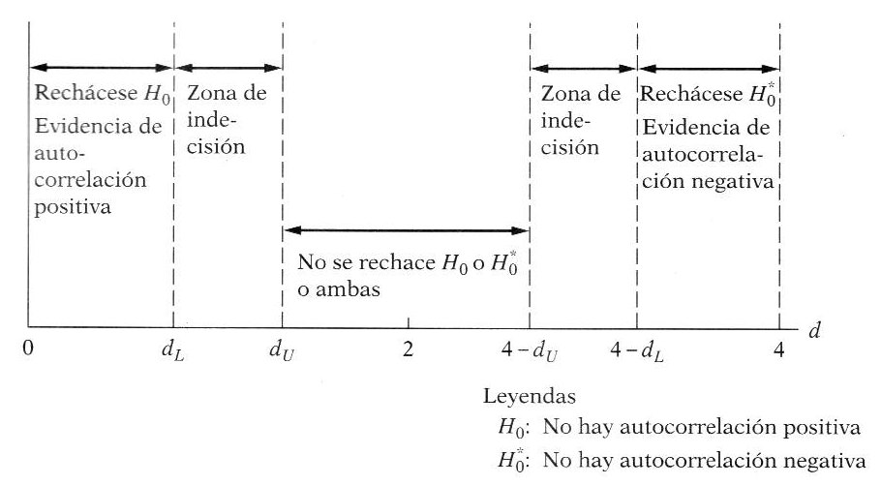
0.002080752022 | 3.3239938781 | -3.3219131261 | 11.035106817 | 4.3295289773E-06
-4.8880846884 | 0.002080752022 | -4.8901654404 | 23.913718034 | 23.893371921
9.0169411839 | -4.8880846884 | 13.905025872 | 193.34974451 | 81.305228313
5.4748626174 | 9.0169411839 | -3.5420785664 | 12.546320571 | 29.97412068
2.7312018057 | 5.4748626174 | -2.7436608118 | 7.5276746499 | 7.4594633033
2.8704365552 | 2.7312018057 | 0.13923474957 | 0.019386315488 | 8.2394060177
0.75737555354 | 2.8704365552 | -2.1130610017 | 4.4650267969 | 0.5736177291
-6.7733896969 | 0.75737555354 | -7.5307652504 | 56.712425257 | 45.878807986
-11.195137383 | -6.7733896969 | -4.4217476857 | 19.551852596 | 125.33110102
-3.8732242565 | -11.195137383 | 7.3219131261 | 53.610411826 | 15.001866141
7.1823496813 | -3.8732242565 | 11.055573938 | 122.22571509 | 51.586146945
 |  |  | 1341.1539216 | 826.97443062

PRUEBA DE INDEPENDENCIA
DATOS
Y | X
104.66 | 5.63
103.53 | 5.46
97.3 | 5.63
95.96 | 5.6
98.83 | 5.83
97.23 | 5.76
99.06 | 5.56
113.66 | 5.63
117 | 5.46
119.66 | 5.26
124.33 | 5.06
133 | 5.06
143.33 | 4.83
144.66 | 4.73
152.33 | 4.46
178.33 | 4.2
192 | 3.83
186 | 3.9
188 | 3.86
193.33 | 3.7
187.66 | 3.66
175.33 | 3.83
178 | 3.93
187.66 | 3.96

 | Resumen

 | Estadísticas de la regresión
 | Coeficiente de correlación múltiple | 0.98708442495
 | Coeficiente de determinación R^2 | 0.97433566198
 | R^2 ajustado | 0.97316910116
 | Error típico | 6.1310477772
 | Observaciones | 24

 | ANÁLISIS DE VARIANZA
 |  | Grados de libertad | Suma de cuadrados | Promedio de los cuadrados | F | Valor crítico de F
 | Regresión | 1 | 31395.732032 | 31395.732032 | 835.22062971 | 5.4149720981E-19
 | Residuos | 22 | 826.97443062 | 37.589746847
 | Total | 23 | 32222.706463

 |  | Coeficientes | Error típico | Estadístico t | Probabilidad | Inferior 95% | Superior 95% | Inferior 95.0% | Superior 95.0%
 | Intercepción | 364.69341011 | 7.8025178683 | 46.740477403 | 1.6342644649E-23 | 348.51197844 | 380.87484178 | 348.51197844 | 380.87484178
 | Variable X 1 | -46.519131261 | 1.6096482782 | -28.900183904 | 5.4149720981E-19 | -49.857337474 | -43.180925048 | -49.857337474 | -43.180925048 |  |  |  |  |  | CHI

= Frecuencia observada

= Frecuencia esperada
= Filas
 | Análisis de los residuales
 |  |  |  |  |  |  |  |  |  |  | Frecuencia observada
 | Observación | Pronóstico para Y | Residuos | E(-1) |  |  |  |  |  |  | e
 | 1 | 102.79070111 | 1.8692988866 | 0 |  |  |  |  |  |  | + | - | total
= Columnas
 | 2 | 110.69895343 | -7.1689534277 | 1.8692988866 |  |  |  |  | e-1 | + | 10 | 4 | 14
 | 3 | 102.79070111 | -5.4907011134 | -7.1689534277 |  |  |  |  |  | - | 5 | 10 | 15
 | 4 | 104.18627505 | -8.2262750512 | -5.4907011134 |  |  |  |  |  | total | 15 | 14 | 29
 | 5 | 93.486874861 | 5.3431251388 | -8.2262750512
 | 6 | 96.743214049 | 0.48678595051 | 5.3431251388 |  |  |  |  |  |  | frecuencia esperada
 | 7 | 106.0470403 | -6.9870403016 | 0.48678595051 |  |  |  |  |  |  | e |  |  | CHI | 4.20861678 | PI VALIUM | 0.040219120654
 | 8 | 102.79070111 | 10.869298887 | -6.9870403016 |  |  |  |  |  |  | + | -
 | 9 | 110.69895343 | 6.3010465723 | 10.869298887 |  |  |  |  | e-1 | + | 7.2413793103 | 6.7586206897 | 14 | COMO PI VALIUM ES ELEVADO NO SE RECHAZA LA Ho NULA, POR TANTO NO EXISTE AUTOCORRELACIÓN
 | 10 | 120.00277968 | -0.34277967983 | 6.3010465723 |  |  |  |  |  | - | 7.7586206897 | 7.2413793103 | 15
 | 11 | 129.30660593 | -4.976605932 | -0.34277967983 |  |  |  |  |  | total | 15 | 14 | 23
 | 12 | 129.30660593 | 3.693394068 | -4.976605932
 | 13 | 140.00600612 | 3.3239938781 | 3.693394068
 | 14 | 144.65791925 | 0.0020807520222 | 3.3239938781
 | 15 | 157.21808469 | -4.8880846884 | 0.0020807520222
 | 16 | 169.31305882 | 9.0169411839 | -4.8880846884
 | 17 | 186.52513738 | 5.4748626174 | 9.0169411839
 | 18 | 183.26879819 | 2.7312018057 | 5.4748626174
 | 19 | 185.12956344 | 2.8704365552 | 2.7312018057
 | 20 | 192.57262445 | 0.75737555354 | 2.8704365552
 | 21 | 194.4333897 | -6.7733896969 | 0.75737555354
 | 22 | 186.52513738 | -11.195137383 | -6.7733896969
 | 23 | 181.87322426 | -3.8732242565 | -11.195137383
 | 24 | 180.47765032 | 7.1823496813 | -3.8732242565

